Tabelle1
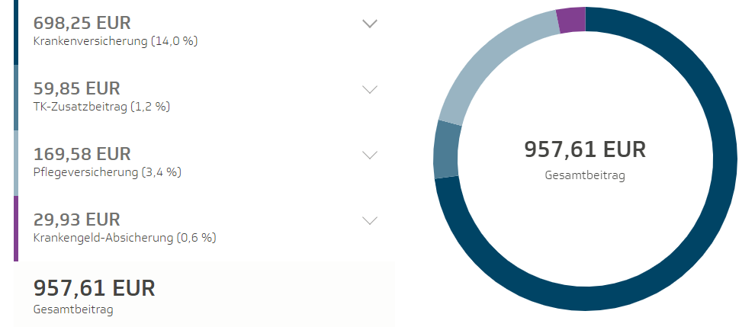
Jahresüberblick

 | Einnahmen |  |  | Ausgaben
Monat | Netto | Ust. | Brutto | Netto | Ust. | Brutto | Nettogewinn | GKV
Januar | 10,000.00 € | 19.0% | 11,900.00 € | 2,000.00 € | 19.0% | 2,380.00 € | 8,000.00 € | 957.61 €
Februar | 4,000.00 € | 19.0% | 4,760.00 € | 50.00 € | 19.0% | 59.50 € | 3,950.00 € | 758.40 €
März | 1,000.00 € | 19.0% | 1,190.00 € | 50.00 € | 19.0% | 59.50 € | 950.00 € | 217.28 €
April | 10,000.00 € | 19.0% | 11,900.00 € | 50.00 € | 19.0% | 59.50 € | 9,950.00 € | 957.61 €
Mai | 4,000.00 € | 19.0% | 4,760.00 € | 50.00 € | 19.0% | 59.50 € | 3,950.00 € | 758.40 €
Juni | 1,000.00 € | 19.0% | 1,190.00 € | 50.00 € | 19.0% | 59.50 € | 950.00 € | 217.28 €
Juli | 10,000.00 € | 19.0% | 11,900.00 € | 50.00 € | 19.0% | 59.50 € | 9,950.00 € | 957.61 €
August | 4,000.00 € | 19.0% | 4,760.00 € | 50.00 € | 19.0% | 59.50 € | 3,950.00 € | 758.40 €
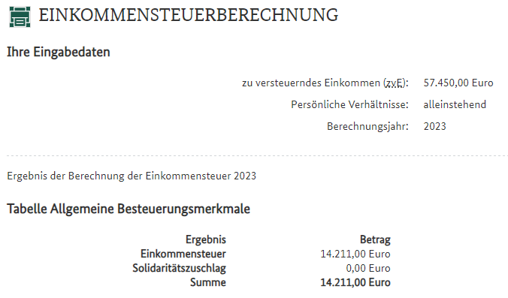
September | 1,000.00 € | 19.0% | 1,190.00 € | 50.00 € | 19.0% | 59.50 € | 950.00 € | 217.28 €
Oktober | 10,000.00 € | 19.0% | 11,900.00 € | 50.00 € | 19.0% | 59.50 € | 9,950.00 € | 957.61 €
November | 4,000.00 € | 19.0% | 4,760.00 € | 50.00 € | 19.0% | 59.50 € | 3,950.00 € | 758.40 €
Dezember | 1,000.00 € | 19.0% | 1,190.00 € | 50.00 € | 19.0% | 59.50 € | 950.00 € | 217.28 €
Σ | 60,000.00 € |  | 71,400.00 € | 2,550.00 € |  | 3,034.50 € | 57,450.00 € | 7,733.16 €

 |  |  | Nettogewinn | 57,450.00 €
 |  |  | - GKV (auf Basis von Nettogewinn) | 7,733.16 €
 |  |  | - Rentenversicherung (12x 600€) | 7,200.00 €
 |  |  | - Einkommenssteuer (auf Basis von Nettogewinn) | 14,211.00 €
 |  |  | = tasächlicher Gewinn pro Jahr | 28,305.84 €

